关系图
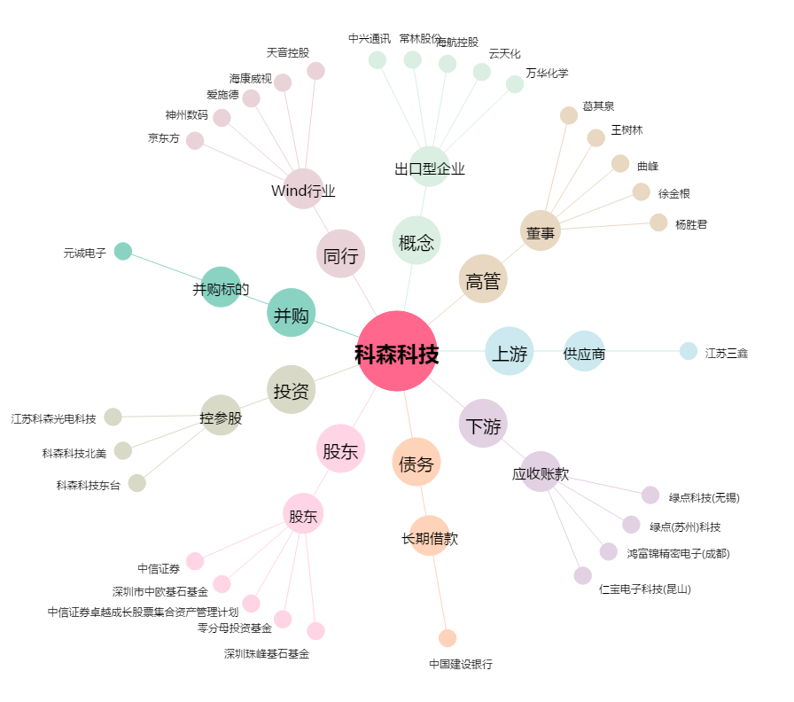
科森科技[603626.SH] - 关系概览图

